Лист1
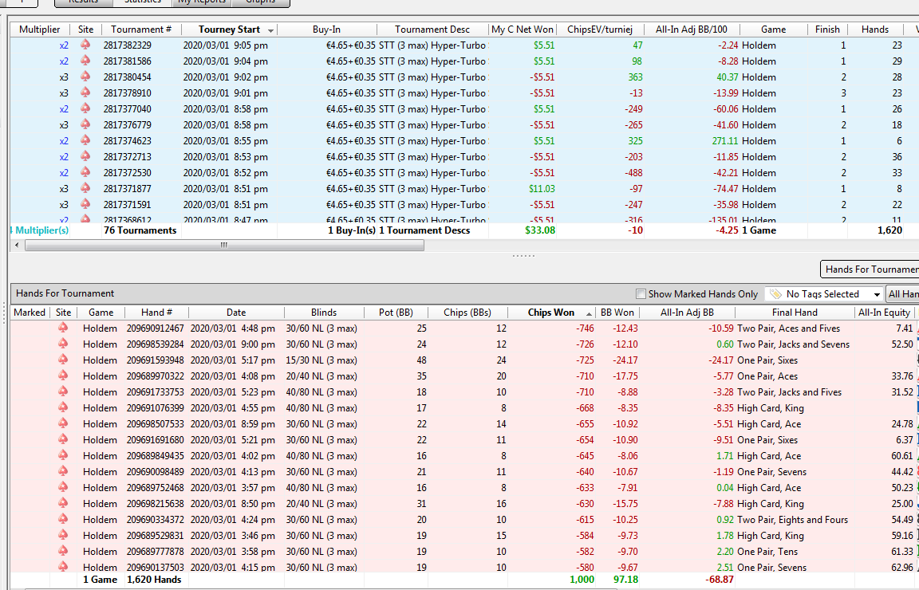

 |  |  |  |  |  |  | отсортировал по большим проигрышам

изопушил AJ въебался на АА | 1
лимппушил 77 проиграл АК
вскрыл по 4паре рега проиграл |  | в целом все верно сыграл, при 30% блефа по риверу у меня 34% эквити на колл |  |  |  | пограничное решение
пуш К5 попал на JJ
не прокатил блеф
збпуш К6 в КК проиграл
пограничное решение кольнул донкпуш ривер
кольнул ривер не подумав о диапазоне пограничное решение
10бб ХА сб коннекторы не пушим на автомате, лучше менее дисперсионо сыграть |  |  | 1
пограничный колл по 3паре | по риверу вскрыл
проб терна+ривер не прокатил блеф
сибет по спаренной доске а потом потбет терн а опп с Ах проколил, надо было меньше ставить терн сайз |  |  |  | 1 | 1

